Трикотаж
 |  |  |  | info@likadress.ru | К оплате: | 0.00 руб
 |  | Прайс-каталог | 8-800-250-95-37

 |  | производителя трикотажа LikaDress.ru |  | ул. Наговицыной-Икрянистовой, д. 6
 |  | 01.03.2024 13:50 |  | г. Иваново, Россия, 153002
Фотография | Артикул | Название | Ссылка на сайт | Размер | От 1 шт | Цена со скидкой от 1 шт | от 3000р | Цена со скидкой от 3000р | от 25000р | Цена со скидкой от 25000р | от 45000р | Цена со скидкой от 45000р | Заказ, шт | Сумма
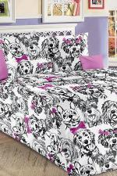 | 7132 | КПБ 1,5 Лучшие друзья 1 роз Арт. 7132 | https://likadress.ru/catalog/kpb_optom/~kpb_15_luchshie_druzya_1_roz | 1,5 | 1,780.00 руб | 1,246.00 руб | 1,780.00 руб | 1,246.00 руб | 1,691.00 руб | 1,184.00 руб | 1,602.00 руб | 1,121.00 руб | 0 | 0.00 руб

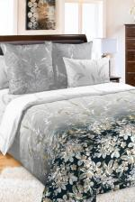 | 6886 | КПБ 1,5 Екатерина 1 кор перкаль Арт. 6886 | https://likadress.ru/catalog/kpb_optom/~kpb_15_ekaterina_1_kor_perkal | 1,5 | 2,346.00 руб | 1,642.00 руб | 2,346.00 руб | 1,642.00 руб | 2,229.00 руб | 1,560.00 руб | 2,112.00 руб | 1,478.00 руб | 0 | 0.00 руб

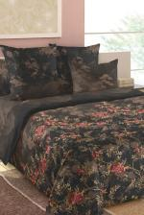 | 6885 | КПБ 1,5 Блаженство 2 кор перкаль Арт. 6885 | https://likadress.ru/catalog/kpb_optom/~kpb_15_blazhenstvo_2_kor_perkal | 1,5 | 2,346.00 руб | 1,642.00 руб | 2,346.00 руб | 1,642.00 руб | 2,229.00 руб | 1,560.00 руб | 2,112.00 руб | 1,478.00 руб | 0 | 0.00 руб

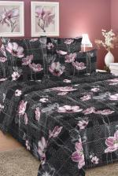 | 6870 | КПБ евро Твид 2 крас Арт. 6870 | https://likadress.ru/catalog/kpb_optom/~kpb_evro_tvid_2_kras | евро | 2,622.00 руб | 1,835.00 руб | 2,622.00 руб | 1,835.00 руб | 2,491.00 руб | 1,744.00 руб | 2,360.00 руб | 1,652.00 руб | 0 | 0.00 руб

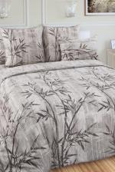 | 6862 | КПБ евро Дзен 2 кор Арт. 6862 | https://likadress.ru/catalog/kpb_optom/~kpb_evro_dzen_2_kor | евро | 2,622.00 руб | 1,835.00 руб | 2,622.00 руб | 1,835.00 руб | 2,491.00 руб | 1,744.00 руб | 2,360.00 руб | 1,652.00 руб | 0 | 0.00 руб

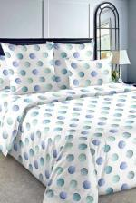 | 6858 | КПБ евро Галилео 4 зел Арт. 6858 | https://likadress.ru/catalog/kpb_optom/~kpb_evro_galileo_4_zel | евро | 2,622.00 руб | 1,835.00 руб | 2,622.00 руб | 1,835.00 руб | 2,491.00 руб | 1,744.00 руб | 2,360.00 руб | 1,652.00 руб | 0 | 0.00 руб

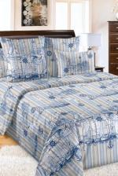 | 6856 | КПБ евро Акватория 1 гол Арт. 6856 | https://likadress.ru/catalog/kpb_optom/~kpb_evro_akvatoriya_1_gol | евро | 2,622.00 руб | 1,835.00 руб | 2,622.00 руб | 1,835.00 руб | 2,491.00 руб | 1,744.00 руб | 2,360.00 руб | 1,652.00 руб | 0 | 0.00 руб

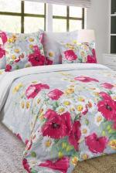 | 6841 | КПБ 2,0 Волшебные краски 2 мал Арт. 6841 | https://likadress.ru/catalog/kpb_optom/~kpb_20_volshebnye_kraski_2_mal | 2,0 | 2,277.00 руб | 1,594.00 руб | 2,277.00 руб | 1,594.00 руб | 2,164.00 руб | 1,515.00 руб | 2,050.00 руб | 1,435.00 руб | 0 | 0.00 руб

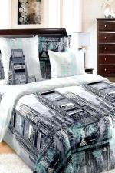 | 6445 | КПБ евро Таймс-сквер 1 Арт. 6445 | https://likadress.ru/catalog/kpb_optom/~kpb_evro_tajms_skver_1_ | евро | 2,622.00 руб | 1,835.00 руб | 2,622.00 руб | 1,835.00 руб | 2,491.00 руб | 1,744.00 руб | 2,360.00 руб | 1,652.00 руб | 0 | 0.00 руб

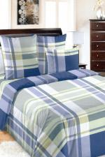 | 6444 | КПБ евро Стефан 1 Арт. 6444 | https://likadress.ru/catalog/kpb_optom/~kpb_evro_stefan_1 | евро | 2,622.00 руб | 1,835.00 руб | 2,622.00 руб | 1,835.00 руб | 2,491.00 руб | 1,744.00 руб | 2,360.00 руб | 1,652.00 руб | 0 | 0.00 руб

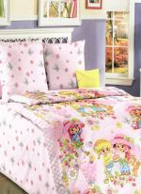 | 5522 | КПБ 1,5 Девчата Арт. 5522 | https://likadress.ru/catalog/kpb_optom/~kpb_15_devchata_5522 | 1,5 | 1,780.00 руб | 1,246.00 руб | 1,780.00 руб | 1,246.00 руб | 1,691.00 руб | 1,184.00 руб | 1,602.00 руб | 1,121.00 руб | 0 | 0.00 руб

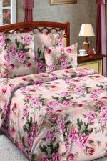 | 2861 | КПБ сем Белый сад 3 Арт. 2861 | https://likadress.ru/catalog/kpb_optom/~kpb_sem_belyj_sad_3_2861 | сем | 3,091.00 руб | 2,164.00 руб | 3,091.00 руб | 2,164.00 руб | 2,937.00 руб | 2,056.00 руб | 2,782.00 руб | 1,947.00 руб | 0 | 0.00 руб

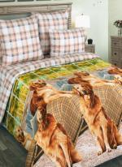 | 4061 | КПБ Евро Рич Арт. 4061 | https://likadress.ru/catalog/kpb_optom/~kpb_evro_rich_4061 | евро | 2,622.00 руб | 1,835.00 руб | 2,622.00 руб | 1,835.00 руб | 2,491.00 руб | 1,744.00 руб | 2,360.00 руб | 1,652.00 руб | 0 | 0.00 руб

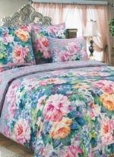 | 1061 | КПБ евро Влюбленность Арт. 1061 | https://likadress.ru/catalog/kpb_optom/~kpb_evro_vlyublennost_1061 | евро | 2,622.00 руб | 1,835.00 руб | 2,622.00 руб | 1,835.00 руб | 2,491.00 руб | 1,744.00 руб | 2,360.00 руб | 1,652.00 руб | 0 | 0.00 руб

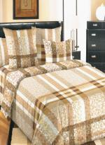 | 5218 | КПБ евро Бруно 2 Арт. 5218 | https://likadress.ru/catalog/kpb_optom/~kpb_evro_bruno_2_5218 | евро | 2,622.00 руб | 1,835.00 руб | 2,622.00 руб | 1,835.00 руб | 2,491.00 руб | 1,744.00 руб | 2,360.00 руб | 1,652.00 руб | 0 | 0.00 руб

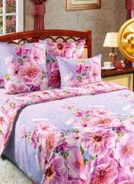 | 1764 | КПБ евро Миндаль 1 Арт. 1764 | https://likadress.ru/catalog/kpb_optom/~kpb_evro_mindal_1764 | евро | 2,622.00 руб | 1,835.00 руб | 2,622.00 руб | 1,835.00 руб | 2,491.00 руб | 1,744.00 руб | 2,360.00 руб | 1,652.00 руб | 0 | 0.00 руб

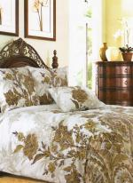 | 1679 | КПБ евро Музей Арт. 1679 | https://likadress.ru/catalog/kpb_optom/~kpb_evro_muzej_1679 | евро | 2,622.00 руб | 1,835.00 руб | 2,622.00 руб | 1,835.00 руб | 2,491.00 руб | 1,744.00 руб | 2,360.00 руб | 1,652.00 руб | 0 | 0.00 руб

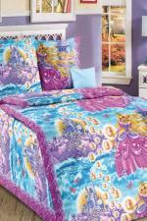 | 5052 | КПБ 1,5 Принцесса Арт. 5052 | https://likadress.ru/catalog/kpb_optom/~kpb_15_princessa_5052 | 1,5 | 1,780.00 руб | 1,246.00 руб | 1,780.00 руб | 1,246.00 руб | 1,691.00 руб | 1,184.00 руб | 1,602.00 руб | 1,121.00 руб | 0 | 0.00 руб

